Лист1
Приложение № 1 к извещению об осуществлении закупки
ОБОСНОВАНИЕ НАЧАЛЬНОЙ (МАКСИМАЛЬНОЙ) ЦЕНЫ КОНТРАКТА

Поставка одноразовых бумажных стаканчиков

Обоснование начальной (максимальной) цены контракта (НМЦК) произведено в соответствии с положениями ст.22 Федерального закона от 05.04.2013 г. № 44-ФЗ «О контрактной системе в сфере закупок товаров, работ, услуг для обеспечения государственных и муниципальных нужд», в соответствии с приказом Министерства экономического развития РФ от 02.10.2013 г. № 567 "Об утверждении Методических рекомендаций по применению методов определения начальной (максимальной) цены контракта, цены контракта, заключаемого с единственным поставщиком (подрядчиком, исполнителем)". Определение НМЦК произведено методом сопоставимых рыночных цен (анализа рынка)

Используемый метод определения НМЦК с обоснованием: | Метод сопоставимых рыночных цен (анализ рынка). Анализ рынка позволяет сделать вывод, что представленные в коммерческих предложениях услуги являются идентичными.
Источники ценовой информации | Информация о ценах на идентичные товары (работы, услуги), получена из ценовых предложений от потенциальных исполнителей:
 | № п/п | Наименование | ОКПД2/КТРУ | Ценовое Предложение № 1 | Ценовое Предложение № 2 | Ценовое Предложение № 3 | Сред. значение | Коэффициент вариации (%) | Квадратичное отклонение | Цена за единицу | Ед.изм. | Кол-во | Сумма (в т.ч НДС 22%/НДС не облагается)
 | 1 | Одноразовый бумажный стакан из картона | 17.22.13.192 | 3.25 | 3.58 | 3.42 | 3.42 | 4.8300073344 | 0.16502525059 | 3.25 | шт. | 13000 | 42,250.00
 | Итого: |  |  |  |  |  |  |  |  |  |  |  | 42,250.00
 | 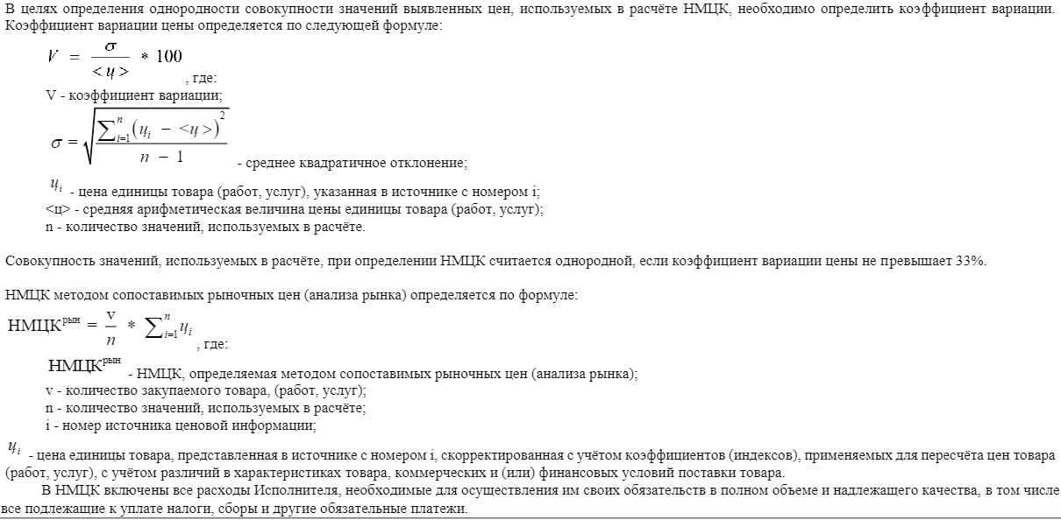
 | ИТОГО НМЦК ,руб. |  |  |  |  |  |  |  |  |  | 42,250.00
 | 10.07.2026 г.

 | Ценовое предложение №1 вход.№ КП09/00317 от 10.07.2026 г. предоставлено по запросу
 | Ценовое предложение №2 вход.№ КП09/00318 от 10.07.2026 г. предоставлено по запросу
 | Ценовое предложение №3 вход.№ КП09/00319от 10.07.2026 г. предоставлено по запросу
 | Заключение: Расчет начальной (максимальной) цены контракта произведен в соответствии со ст.22 Федерального закона № 44-ФЗ с использованием метода анализа рыночной стоимости закупаемых товаров. Начальная (максимальная) цена контракта составляет: 42 250 (Сорок две тысячи двести пятьдесят ) рублей 00 копеек
 | Дата подготовки обоснования НМЦК: 10.07.2026 г.

 | Работник контрактной службы/контрактный управляющий:
 | Ведущий специалист по закупкам
 | (должность)
 | /Слесарева Н.Ю.
 | (подпись/расшифровка подписи)

